UNO
¿Qué tipo de transporte utiliza con mayor frecuencia cuándo sale de noche en la Zona T de Bogotá?
Taxi | ¿Qué tipo de transporte utiliza con mayor frecuencia cuándo sale de noche en la Zona T de Bogotá?
Vehículo por aplicación
Vehículo por aplicación | Taxi | 43 | 15%
Vehículo por aplicación | Transmilenio | 19 | 6%
Vehículo por aplicación | Transporte Particular Propio | 56 | 19%
Vehículo por aplicación | Vehículo por aplicación | 163 | 55%
Vehículo por aplicación | Otro | 13 | 4%
Vehículo por aplicación | Total | 294 | 100%
Vehículo por aplicación
Vehículo por aplicación
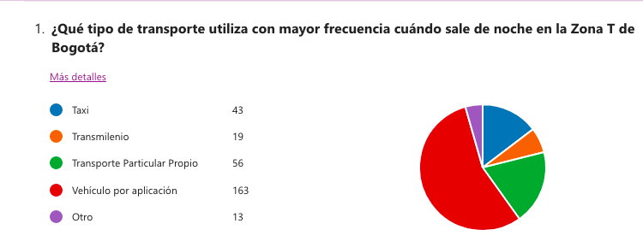
Vehículo por aplicación
Vehículo por aplicación
Vehículo por aplicación
Vehículo por aplicación
Vehículo por aplicación
Vehículo por aplicación
Vehículo por aplicación
Vehículo por aplicación
Vehículo por aplicación
Vehículo por aplicación
Vehículo por aplicación
Vehículo por aplicación
Vehículo por aplicación
Vehículo por aplicación
Vehículo por aplicación
Vehículo por aplicación
Vehículo por aplicación
Vehículo por aplicación
Vehículo por aplicación
Vehículo por aplicación
Vehículo por aplicación
Vehículo por aplicación
Vehículo por aplicación | El 55% utiliza con mayor frecuencia vehículos por aplicación en horario nocturno en la zona T de Bogotá; mientras que un 15% utiliza taxi como medio de transporte. El 19% indicó que utiliza transporte particular propio, y apenas un 6% manifestó que usa como opción Transmilenio.
Vehículo por aplicación
Vehículo por aplicación
Vehículo por aplicación
Vehículo por aplicación
Vehículo por aplicación
Vehículo por aplicación
Vehículo por aplicación
Vehículo por aplicación
Vehículo por aplicación
Vehículo por aplicación
Vehículo por aplicación
Vehículo por aplicación
Vehículo por aplicación
Vehículo por aplicación
Vehículo por aplicación
Vehículo por aplicación
Vehículo por aplicación
Vehículo por aplicación
Vehículo por aplicación
Vehículo por aplicación
Vehículo por aplicación
Vehículo por aplicación
Vehículo por aplicación
Vehículo por aplicación
Vehículo por aplicación
Vehículo por aplicación
Vehículo por aplicación
Vehículo por aplicación
Vehículo por aplicación
Vehículo por aplicación
Vehículo por aplicación
Vehículo por aplicación
Vehículo por aplicación
Vehículo por aplicación
Vehículo por aplicación
Vehículo por aplicación
Vehículo por aplicación
Vehículo por aplicación
Vehículo por aplicación
Vehículo por aplicación
Vehículo por aplicación
Vehículo por aplicación
Vehículo por aplicación
Vehículo por aplicación
Vehículo por aplicación
Vehículo por aplicación
Vehículo por aplicación
Vehículo por aplicación
Vehículo por aplicación
Vehículo por aplicación
Vehículo por aplicación
Vehículo por aplicación
Vehículo por aplicación
Vehículo por aplicación
Vehículo por aplicación
Vehículo por aplicación
Vehículo por aplicación
Vehículo por aplicación
Vehículo por aplicación
Vehículo por aplicación
Vehículo por aplicación
Vehículo por aplicación
Vehículo por aplicación
Vehículo por aplicación
Vehículo por aplicación
Vehículo por aplicación
Vehículo por aplicación
Vehículo por aplicación
Vehículo por aplicación
Vehículo por aplicación
Vehículo por aplicación
Vehículo por aplicación
Vehículo por aplicación
Vehículo por aplicación
Vehículo por aplicación
Vehículo por aplicación
Vehículo por aplicación
Vehículo por aplicación
Vehículo por aplicación
Vehículo por aplicación
Vehículo por aplicación
Vehículo por aplicación
Vehículo por aplicación
Vehículo por aplicación
Vehículo por aplicación
Vehículo por aplicación
Vehículo por aplicación
Vehículo por aplicación
Vehículo por aplicación
Vehículo por aplicación
Vehículo por aplicación
Vehículo por aplicación
Vehículo por aplicación
Vehículo por aplicación
Vehículo por aplicación
Vehículo por aplicación
Vehículo por aplicación
Vehículo por aplicación
Vehículo por aplicación
Vehículo por aplicación
Vehículo por aplicación
Vehículo por aplicación
Vehículo por aplicación
Vehículo por aplicación
Vehículo por aplicación
Vehículo por aplicación
Vehículo por aplicación
Vehículo por aplicación
Vehículo por aplicación
Vehículo por aplicación
Vehículo por aplicación
Vehículo por aplicación
Vehículo por aplicación
Vehículo por aplicación
Vehículo por aplicación
Vehículo por aplicación
Vehículo por aplicación
Vehículo por aplicación
Vehículo por aplicación
Vehículo por aplicación
Vehículo por aplicación
Vehículo por aplicación
Vehículo por aplicación
Vehículo por aplicación
Vehículo por aplicación
Vehículo por aplicación
Vehículo por aplicación
Vehículo por aplicación
Vehículo por aplicación
Vehículo por aplicación
Vehículo por aplicación
Transporte Particular Propio
Transporte Particular Propio
Transporte Particular Propio
Transporte Particular Propio
Transporte Particular Propio
Transporte Particular Propio
Transporte Particular Propio
Transporte Particular Propio
Transporte Particular Propio
Transporte Particular Propio
Transporte Particular Propio
Transporte Particular Propio
Transporte Particular Propio
Transporte Particular Propio
Transporte Particular Propio
Transporte Particular Propio
Transporte Particular Propio
Transporte Particular Propio
Transporte Particular Propio
Transporte Particular Propio
Transporte Particular Propio
Transporte Particular Propio
Transporte Particular Propio
Transporte Particular Propio
Transporte Particular Propio
Transporte Particular Propio
Transporte Particular Propio
Transporte Particular Propio
Transporte Particular Propio
Transporte Particular Propio
Transporte Particular Propio
Transporte Particular Propio
Transporte Particular Propio
Transporte Particular Propio
Transporte Particular Propio
Transporte Particular Propio
Transporte Particular Propio
Transporte Particular Propio
Transporte Particular Propio
Transporte Particular Propio
Transporte Particular Propio
Transporte Particular Propio
Transporte Particular Propio
Transporte Particular Propio
Transporte Particular Propio
Transporte Particular Propio
Transporte Particular Propio
Transporte Particular Propio
Transporte Particular Propio
Transporte Particular Propio
Transporte Particular Propio
Transporte Particular Propio
Transporte Particular Propio
Transporte Particular Propio
Transporte Particular Propio
Transporte Particular Propio
Transmilenio
Transmilenio
Transmilenio
Transmilenio
Transmilenio
Transmilenio
Transmilenio
Transmilenio
Transmilenio
Transmilenio
Transmilenio
Transmilenio
Transmilenio
Transmilenio
Transmilenio
Transmilenio
Transmilenio
Transmilenio
Transmilenio
Taxi
Taxi
Taxi
Taxi
Taxi
Taxi
Taxi
Taxi
Taxi
Taxi
Taxi
Taxi
Taxi
Taxi
Taxi
Taxi
Taxi
Taxi
Taxi
Taxi
Taxi
Taxi
Taxi
Taxi
Taxi
Taxi
Taxi
Taxi
Taxi
Taxi
Taxi
Taxi
Taxi
Taxi
Taxi
Taxi
Taxi
Taxi
Taxi
Taxi
Taxi
Taxi
Otro
Otro
Otro
Otro
Otro
Otro
Otro
Otro
Otro
Otro
Otro
Otro
Otro

DOS
¿Cuál es la razón principal por la qué usted elige su medio de transporte?
Por agilidad | ¿Cuál es la razón principal por la qué usted elige su medio de transporte?
Por agilidad
Por agilidad | Por seguridad | 130 | 44%
Por agilidad | Por calidad del servicio | 6 | 2%
Por agilidad | Por agilidad | 34 | 12%
Por agilidad | Por comodidad | 24 | 8%
Por agilidad | Por precio | 15 | 5%
Por agilidad | Por todas las anteriores | 85 | 29%
Por agilidad | Total | 294 | 100%
Por agilidad
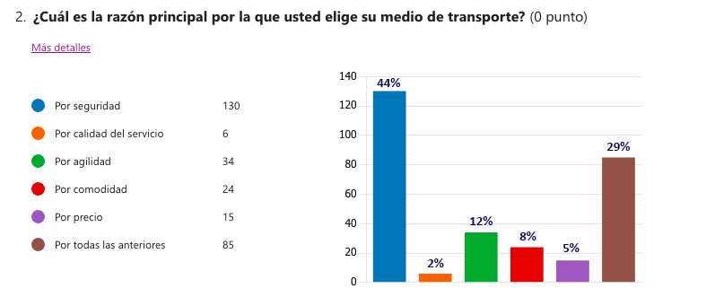
Por agilidad
Por agilidad
Por agilidad
Por agilidad
Por agilidad
Por agilidad
Por agilidad
Por agilidad
Por agilidad
Por agilidad
Por agilidad
Por agilidad
Por agilidad
Por agilidad
Por agilidad
Por agilidad
Por agilidad
Por agilidad
Por agilidad
Por agilidad
Por agilidad
Por agilidad
Por agilidad
Por agilidad | El 44% elige su medio de transporte dando preferencia a su seguridad, alineado con la pregunta anterior, e incluso un 29% (el segundo mayor indicador) busca encontrar en el servicio todas las variables: seguridad, calidad, agilidad, comodidad y precio.
Por calidad del servicio
Por calidad del servicio
Por calidad del servicio
Por calidad del servicio
Por calidad del servicio
Por calidad del servicio
Por comodidad
Por comodidad
Por comodidad
Por comodidad
Por comodidad
Por comodidad
Por comodidad
Por comodidad
Por comodidad
Por comodidad
Por comodidad
Por comodidad
Por comodidad
Por comodidad
Por comodidad
Por comodidad
Por comodidad
Por comodidad
Por comodidad
Por comodidad
Por comodidad
Por comodidad
Por comodidad
Por comodidad
Por precio
Por precio
Por precio
Por precio
Por precio
Por precio
Por precio
Por precio
Por precio
Por precio
Por precio
Por precio
Por precio
Por precio
Por precio
Por seguridad
Por seguridad
Por seguridad
Por seguridad
Por seguridad
Por seguridad
Por seguridad
Por seguridad
Por seguridad
Por seguridad
Por seguridad
Por seguridad
Por seguridad
Por seguridad
Por seguridad
Por seguridad
Por seguridad
Por seguridad
Por seguridad
Por seguridad
Por seguridad
Por seguridad
Por seguridad
Por seguridad
Por seguridad
Por seguridad
Por seguridad
Por seguridad
Por seguridad
Por seguridad
Por seguridad
Por seguridad
Por seguridad
Por seguridad
Por seguridad
Por seguridad
Por seguridad
Por seguridad
Por seguridad
Por seguridad
Por seguridad
Por seguridad
Por seguridad
Por seguridad
Por seguridad
Por seguridad
Por seguridad
Por seguridad
Por seguridad
Por seguridad
Por seguridad
Por seguridad
Por seguridad
Por seguridad
Por seguridad
Por seguridad
Por seguridad
Por seguridad
Por seguridad
Por seguridad
Por seguridad
Por seguridad
Por seguridad
Por seguridad
Por seguridad
Por seguridad
Por seguridad
Por seguridad
Por seguridad
Por seguridad
Por seguridad
Por seguridad
Por seguridad
Por seguridad
Por seguridad
Por seguridad
Por seguridad
Por seguridad
Por seguridad
Por seguridad
Por seguridad
Por seguridad
Por seguridad
Por seguridad
Por seguridad
Por seguridad
Por seguridad
Por seguridad
Por seguridad
Por seguridad
Por seguridad
Por seguridad
Por seguridad
Por seguridad
Por seguridad
Por seguridad
Por seguridad
Por seguridad
Por seguridad
Por seguridad
Por seguridad
Por seguridad
Por seguridad
Por seguridad
Por seguridad
Por seguridad
Por seguridad
Por seguridad
Por seguridad
Por seguridad
Por seguridad
Por seguridad
Por seguridad
Por seguridad
Por seguridad
Por seguridad
Por seguridad
Por seguridad
Por seguridad
Por seguridad
Por seguridad
Por seguridad
Por seguridad
Por seguridad
Por seguridad
Por seguridad
Por seguridad
Por seguridad
Por seguridad
Por seguridad
Por todas las anteriores
Por todas las anteriores
Por todas las anteriores
Por todas las anteriores
Por todas las anteriores
Por todas las anteriores
Por todas las anteriores
Por todas las anteriores
Por todas las anteriores
Por todas las anteriores
Por todas las anteriores
Por todas las anteriores
Por todas las anteriores
Por todas las anteriores
Por todas las anteriores
Por todas las anteriores
Por todas las anteriores
Por todas las anteriores
Por todas las anteriores
Por todas las anteriores
Por todas las anteriores
Por todas las anteriores
Por todas las anteriores
Por todas las anteriores
Por todas las anteriores
Por todas las anteriores
Por todas las anteriores
Por todas las anteriores
Por todas las anteriores
Por todas las anteriores
Por todas las anteriores
Por todas las anteriores
Por todas las anteriores
Por todas las anteriores
Por todas las anteriores
Por todas las anteriores
Por todas las anteriores
Por todas las anteriores
Por todas las anteriores
Por todas las anteriores
Por todas las anteriores
Por todas las anteriores
Por todas las anteriores
Por todas las anteriores
Por todas las anteriores
Por todas las anteriores
Por todas las anteriores
Por todas las anteriores
Por todas las anteriores
Por todas las anteriores
Por todas las anteriores
Por todas las anteriores
Por todas las anteriores
Por todas las anteriores
Por todas las anteriores
Por todas las anteriores
Por todas las anteriores
Por todas las anteriores
Por todas las anteriores
Por todas las anteriores
Por todas las anteriores
Por todas las anteriores
Por todas las anteriores
Por todas las anteriores
Por todas las anteriores
Por todas las anteriores
Por todas las anteriores
Por todas las anteriores
Por todas las anteriores
Por todas las anteriores
Por todas las anteriores
Por todas las anteriores
Por todas las anteriores
Por todas las anteriores
Por todas las anteriores
Por todas las anteriores
Por todas las anteriores
Por todas las anteriores
Por todas las anteriores
Por todas las anteriores
Por todas las anteriores
Por todas las anteriores
Por todas las anteriores
Por todas las anteriores
Por todas las anteriores

TRES
Por favor indique en una escala de 1 a 5, qué tan segura se siente al escoger un vehículo por aplicación (siendo 5 muy segura)
5 | Por favor indique en una escala de 1 a 5, qué tan segura se siente al escoger un vehículo por aplicación (siendo 5 muy segura)
5
5 | 1 | 16 | 5%
5 | 2 | 28 | 10%
5 | 3 | 110 | 37%
5 | 4 | 108 | 37%
5 | 5 | 32 | 11%
5 | Total | 294 | 100%
5
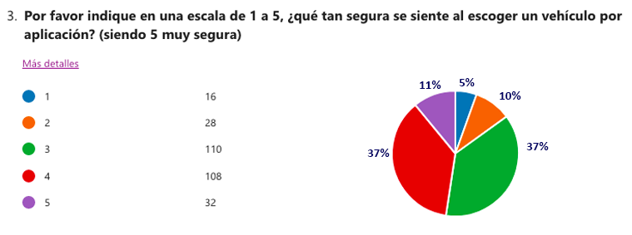
5
5
5
5
5
5
5
5
5
5
5
5
5
5
5
5
5
5
5
5
5
5 | El 85% siente seguridad al escoger un vehículo por aplicación, otorgándole una calificación de 3 a 5; mientras que el 15% de las encuestadas dio una calificación en la escala de 1 a 2.
5
4
4
4
4
4
4
4
4
4
4
4
4
4
4
4
4
4
4
4
4
4
4
4
4
4
4
4
4
4
4
4
4
4
4
4
4
4
4
4
4
4
4
4
4
4
4
4
4
4
4
4
4
4
4
4
4
4
4
4
4
4
4
4
4
4
4
4
4
4
4
4
4
4
4
4
4
4
4
4
4
4
4
4
4
4
4
4
4
4
4
4
4
4
4
4
4
4
4
4
4
4
4
4
4
4
4
4
4
3
3
3
3
3
3
3
3
3
3
3
3
3
3
3
3
3
3
3
3
3
3
3
3
3
3
3
3
3
3
3
3
3
3
3
3
3
3
3
3
3
3
3
3
3
3
3
3
3
3
3
3
3
3
3
3
3
3
3
3
3
3
3
3
3
3
3
3
3
3
3
3
3
3
3
3
3
3
3
3
3
3
3
3
3
3
3
3
3
3
3
3
3
3
3
3
3
3
3
3
3
3
3
3
3
3
3
3
3
3
2
2
2
2
2
2
2
2
2
2
2
2
2
2
2
2
2
2
2
2
2
2
2
2
2
2
2
2
1
1
1
1
1
1
1
1
1
1
1
1
1
1
1
1

CUATRO
Ha experimentado alguna de las siguientes situaciones en un medio de transporte:
Acoso o intimidación | Ha experimentado alguna de las siguientes situaciones en un medio de transporte:
Acoso o intimidación
Acoso o intimidación
Acoso o intimidación | Acoso o intimidación | 79 | 27%
Acoso o intimidación | Violencia verbal | 35 | 12%
Acoso o intimidación | Violencia física | 2 | 1%
Acoso o intimidación | Violencia sexual | 1 | 0%
Acoso o intimidación | Ninguna de las anteriores | 157 | 53%
Acoso o intimidación | Todas más de las anteriores | 20 | 7%
Acoso o intimidación | Total | 294 | 100%
Acoso o intimidación
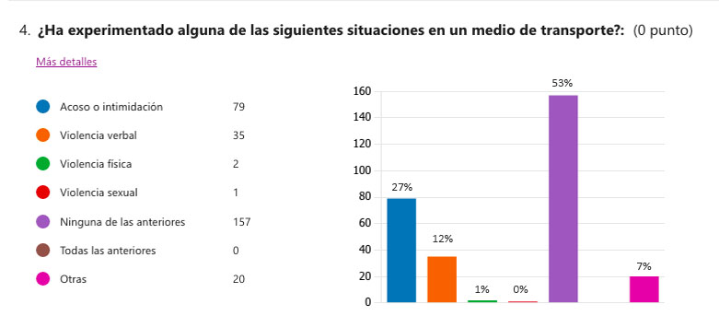
Acoso o intimidación
Acoso o intimidación
Acoso o intimidación
Acoso o intimidación
Acoso o intimidación
Acoso o intimidación
Acoso o intimidación
Acoso o intimidación
Acoso o intimidación
Acoso o intimidación
Acoso o intimidación
Acoso o intimidación
Acoso o intimidación
Acoso o intimidación
Acoso o intimidación
Acoso o intimidación
Acoso o intimidación
Acoso o intimidación
Acoso o intimidación
Acoso o intimidación
Acoso o intimidación
Acoso o intimidación
Acoso o intimidación
Acoso o intimidación
Acoso o intimidación | El 47% ha tenido una experiencia negativa de acoso, intimidación o violencia verbal en un medio de transporte público; de cada 10 mujeres en promedio, cuatro han estado expuestas a diferentes tipos de violencia mientras utilizan el transporte.
Acoso o intimidación
Acoso o intimidación
Acoso o intimidación
Acoso o intimidación
Acoso o intimidación
Acoso o intimidación
Acoso o intimidación
Acoso o intimidación
Acoso o intimidación
Acoso o intimidación
Acoso o intimidación
Acoso o intimidación
Acoso o intimidación
Acoso o intimidación
Acoso o intimidación
Acoso o intimidación
Acoso o intimidación
Acoso o intimidación
Acoso o intimidación
Acoso o intimidación
Acoso o intimidación
Acoso o intimidación
Acoso o intimidación
Acoso o intimidación
Acoso o intimidación
Acoso o intimidación
Acoso o intimidación
Acoso o intimidación
Acoso o intimidación
Acoso o intimidación
Acoso o intimidación
Acoso o intimidación
Acoso o intimidación
Acoso o intimidación
Acoso o intimidación
Acoso o intimidación
Acoso o intimidación
Acoso o intimidación
Acoso o intimidación
Acoso o intimidación
Acoso o intimidación
Acoso o intimidación
Acoso o intimidación
Ninguna de las anteriores
Ninguna de las anteriores
Ninguna de las anteriores
Ninguna de las anteriores
Ninguna de las anteriores
Ninguna de las anteriores
Ninguna de las anteriores
Ninguna de las anteriores
Ninguna de las anteriores
Ninguna de las anteriores
Ninguna de las anteriores
Ninguna de las anteriores
Ninguna de las anteriores
Ninguna de las anteriores
Ninguna de las anteriores
Ninguna de las anteriores
Ninguna de las anteriores
Ninguna de las anteriores
Ninguna de las anteriores
Ninguna de las anteriores
Ninguna de las anteriores
Ninguna de las anteriores
Ninguna de las anteriores
Ninguna de las anteriores
Ninguna de las anteriores
Ninguna de las anteriores
Ninguna de las anteriores
Ninguna de las anteriores
Ninguna de las anteriores
Ninguna de las anteriores
Ninguna de las anteriores
Ninguna de las anteriores
Ninguna de las anteriores
Ninguna de las anteriores
Ninguna de las anteriores
Ninguna de las anteriores
Ninguna de las anteriores
Ninguna de las anteriores
Ninguna de las anteriores
Ninguna de las anteriores
Ninguna de las anteriores
Ninguna de las anteriores
Ninguna de las anteriores
Ninguna de las anteriores
Ninguna de las anteriores
Ninguna de las anteriores
Ninguna de las anteriores
Ninguna de las anteriores
Ninguna de las anteriores
Ninguna de las anteriores
Ninguna de las anteriores
Ninguna de las anteriores
Ninguna de las anteriores
Ninguna de las anteriores
Ninguna de las anteriores
Ninguna de las anteriores
Ninguna de las anteriores
Ninguna de las anteriores
Ninguna de las anteriores
Ninguna de las anteriores
Ninguna de las anteriores
Ninguna de las anteriores
Ninguna de las anteriores
Ninguna de las anteriores
Ninguna de las anteriores
Ninguna de las anteriores
Ninguna de las anteriores
Ninguna de las anteriores
Ninguna de las anteriores
Ninguna de las anteriores
Ninguna de las anteriores
Ninguna de las anteriores
Ninguna de las anteriores
Ninguna de las anteriores
Ninguna de las anteriores
Ninguna de las anteriores
Ninguna de las anteriores
Ninguna de las anteriores
Ninguna de las anteriores
Ninguna de las anteriores
Ninguna de las anteriores
Ninguna de las anteriores
Ninguna de las anteriores
Ninguna de las anteriores
Ninguna de las anteriores
Ninguna de las anteriores
Ninguna de las anteriores
Ninguna de las anteriores
Ninguna de las anteriores
Ninguna de las anteriores
Ninguna de las anteriores
Ninguna de las anteriores
Ninguna de las anteriores
Ninguna de las anteriores
Ninguna de las anteriores
Ninguna de las anteriores
Ninguna de las anteriores
Ninguna de las anteriores
Ninguna de las anteriores
Ninguna de las anteriores
Ninguna de las anteriores
Ninguna de las anteriores
Ninguna de las anteriores
Ninguna de las anteriores
Ninguna de las anteriores
Ninguna de las anteriores
Ninguna de las anteriores
Ninguna de las anteriores
Ninguna de las anteriores
Ninguna de las anteriores
Ninguna de las anteriores
Ninguna de las anteriores
Ninguna de las anteriores
Ninguna de las anteriores
Ninguna de las anteriores
Ninguna de las anteriores
Ninguna de las anteriores
Ninguna de las anteriores
Ninguna de las anteriores
Ninguna de las anteriores
Ninguna de las anteriores
Ninguna de las anteriores
Ninguna de las anteriores
Ninguna de las anteriores
Ninguna de las anteriores
Ninguna de las anteriores
Ninguna de las anteriores
Ninguna de las anteriores
Ninguna de las anteriores
Ninguna de las anteriores
Ninguna de las anteriores
Ninguna de las anteriores
Ninguna de las anteriores
Ninguna de las anteriores
Ninguna de las anteriores
Ninguna de las anteriores
Ninguna de las anteriores
Ninguna de las anteriores
Ninguna de las anteriores
Ninguna de las anteriores
Ninguna de las anteriores
Ninguna de las anteriores
Ninguna de las anteriores
Ninguna de las anteriores
Ninguna de las anteriores
Ninguna de las anteriores
Ninguna de las anteriores
Ninguna de las anteriores
Ninguna de las anteriores
Ninguna de las anteriores
Ninguna de las anteriores
Ninguna de las anteriores
Ninguna de las anteriores
Ninguna de las anteriores
Ninguna de las anteriores
Ninguna de las anteriores
Ninguna de las anteriores
Todas más de las anteriores
Todas más de las anteriores
Todas más de las anteriores
Todas más de las anteriores
Todas más de las anteriores
Todas más de las anteriores
Todas más de las anteriores
Todas más de las anteriores
Todas más de las anteriores
Todas más de las anteriores
Todas más de las anteriores
Todas más de las anteriores
Todas más de las anteriores
Todas más de las anteriores
Todas más de las anteriores
Todas más de las anteriores
Todas más de las anteriores
Todas más de las anteriores
Todas más de las anteriores
Todas más de las anteriores
Violencia física
Violencia física
Violencia sexual
Violencia verbal
Violencia verbal
Violencia verbal
Violencia verbal
Violencia verbal
Violencia verbal
Violencia verbal
Violencia verbal
Violencia verbal
Violencia verbal
Violencia verbal
Violencia verbal
Violencia verbal
Violencia verbal
Violencia verbal
Violencia verbal
Violencia verbal
Violencia verbal
Violencia verbal
Violencia verbal
Violencia verbal
Violencia verbal
Violencia verbal
Violencia verbal
Violencia verbal
Violencia verbal
Violencia verbal
Violencia verbal
Violencia verbal
Violencia verbal
Violencia verbal
Violencia verbal
Violencia verbal
Violencia verbal
Violencia verbal

CINCO
En una escala de 1 a 5, qué tan seguro percibe una aplicación exclusiva para mujeres, donde siempre la recoja una conductora (siendo 5 muy segura)
5 | En una escala de 1 a 5, qué tan seguro percibe una aplicación exclusiva para mujeres, donde siempre la recoja una conductora (siendo 5 muy segura)
5
5
5 | 1 | 7 | 2%
5 | 2 | 8 | 3%
5 | 3 | 42 | 14%
5 | 4 | 109 | 37%
5 | 5 | 128 | 44%
5 | Total: | 294 | 100%
5
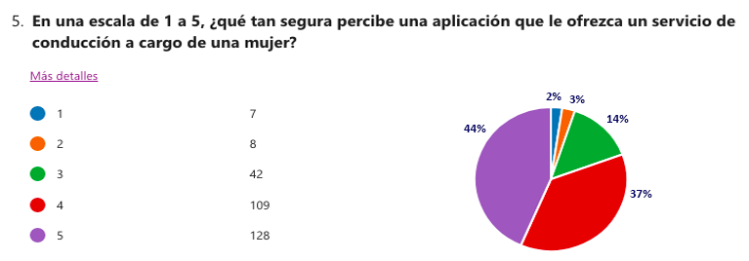
5
5
5
5
5
5
5
5
5
5
5
5
5
5
5
5
5
5
5
5
5 | El 81% considera como muy segura una aplicación de mujeres para mujeres; lo cual corrobora el resultado de la pregunta No. 2 la cual evidencia que el 44% escogen aplicaciones de transporte por seguridad. Únicamente 15 personas indicaron que no sentirían mayor seguridad con una mujer al volante.
5
5
5
5
5
5
5
5
5
5
5
5
5
5
5
5
5
5
5
5
5
5
5
5
5
5
5
5
5
5
5
5
5
5
5
5
5
5
5
5
5
5
5
5
5
5
5
5
5
5
5
5
5
5
5
5
5
5
5
5
5
5
5
5
5
5
5
5
5
5
5
5
5
5
5
5
5
5
5
5
5
5
5
5
5
5
5
5
5
5
5
5
5
5
5
5
5
4
4
4
4
4
4
4
4
4
4
4
4
4
4
4
4
4
4
4
4
4
4
4
4
4
4
4
4
4
4
4
4
4
4
4
4
4
4
4
4
4
4
4
4
4
4
4
4
4
4
4
4
4
4
4
4
4
4
4
4
4
4
4
4
4
4
4
4
4
4
4
4
4
4
4
4
4
4
4
4
4
4
4
4
4
4
4
4
4
4
4
4
4
4
4
4
4
4
4
4
4
4
4
4
4
4
4
4
4
3
3
3
3
3
3
3
3
3
3
3
3
3
3
3
3
3
3
3
3
3
3
3
3
3
3
3
3
3
3
3
3
3
3
3
3
3
3
3
3
3
3
2
2
2
2
2
2
2
2
1
1
1
1
1
1
1

SEIS
¿Con qué frecuencia utiliza el modo de transporte de su preferencia?
Semanal | ¿Con qué frecuencia utiliza el modo de transporte de su preferencia?
Semanal
Semanal
Semanal | Diario | 90 | 31%
Semanal | Semanal | 134 | 46%
Semanal | Mensual | 47 | 16%
Semanal | Nunca | 5 | 2%
Semanal | Otro | 18 | 6%
Semanal | Total | 294 | 100%
Semanal
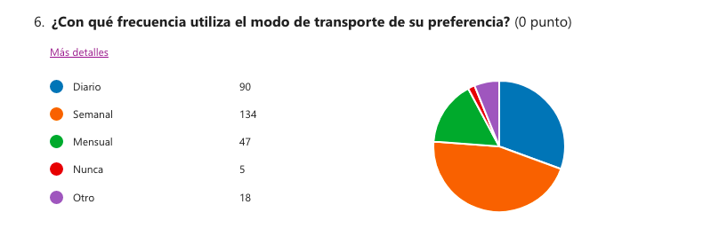
Semanal
Semanal
Semanal
Semanal
Semanal
Semanal
Semanal
Semanal
Semanal
Semanal
Semanal
Semanal
Semanal
Semanal
Semanal
Semanal
Semanal
Semanal
Semanal
Semanal | El 77% manifestó utilizar el medio de transporte de su preferencia diariamente o semanalmente; está pregunta está vinculada de manera implícita con la pregunta No. 1 en la cual el 55% indicó que utiliza vehículo por aplicación en horario nocturno. Esto, además, permitiría validar la frecuencia en la prestación del servicio de WOMAP.
Semanal
Semanal
Semanal
Semanal
Semanal
Semanal
Semanal
Semanal
Semanal
Semanal
Semanal
Semanal
Semanal
Semanal
Semanal
Semanal
Semanal
Semanal
Semanal
Semanal
Semanal
Semanal
Semanal
Semanal
Semanal
Semanal
Semanal
Semanal
Semanal
Semanal
Semanal
Semanal
Semanal
Semanal
Semanal
Semanal
Semanal
Semanal
Semanal
Semanal
Semanal
Semanal
Semanal
Semanal
Semanal
Semanal
Semanal
Semanal
Semanal
Semanal
Semanal
Semanal
Semanal
Semanal
Semanal
Semanal
Semanal
Semanal
Semanal
Semanal
Semanal
Semanal
Semanal
Semanal
Semanal
Semanal
Semanal
Semanal
Semanal
Semanal
Semanal
Semanal
Semanal
Semanal
Semanal
Semanal
Semanal
Semanal
Semanal
Semanal
Semanal
Semanal
Semanal
Semanal
Semanal
Semanal
Semanal
Semanal
Semanal
Semanal
Semanal
Semanal
Semanal
Semanal
Semanal
Semanal
Semanal
Semanal
Semanal
Semanal
Semanal
Semanal
Semanal
Semanal
Otro
Otro
Otro
Otro
Otro
Otro
Otro
Otro
Otro
Otro
Otro
Otro
Otro
Otro
Otro
Otro
Otro
Otro
Nunca
Nunca
Nunca
Nunca
Nunca
Mensual
Mensual
Mensual
Mensual
Mensual
Mensual
Mensual
Mensual
Mensual
Mensual
Mensual
Mensual
Mensual
Mensual
Mensual
Mensual
Mensual
Mensual
Mensual
Mensual
Mensual
Mensual
Mensual
Mensual
Mensual
Mensual
Mensual
Mensual
Mensual
Mensual
Mensual
Mensual
Mensual
Mensual
Mensual
Mensual
Mensual
Mensual
Mensual
Mensual
Mensual
Mensual
Mensual
Mensual
Mensual
Mensual
Mensual
Diario
Diario
Diario
Diario
Diario
Diario
Diario
Diario
Diario
Diario
Diario
Diario
Diario
Diario
Diario
Diario
Diario
Diario
Diario
Diario
Diario
Diario
Diario
Diario
Diario
Diario
Diario
Diario
Diario
Diario
Diario
Diario
Diario
Diario
Diario
Diario
Diario
Diario
Diario
Diario
Diario
Diario
Diario
Diario
Diario
Diario
Diario
Diario
Diario
Diario
Diario
Diario
Diario
Diario
Diario
Diario
Diario
Diario
Diario
Diario
Diario
Diario
Diario
Diario
Diario
Diario
Diario
Diario
Diario
Diario
Diario
Diario
Diario
Diario
Diario
Diario
Diario
Diario
Diario
Diario
Diario
Diario
Diario
Diario
Diario
Diario
Diario
Diario
Diario
Diario

SIETE
¿Estaría dispuesta a pagar un recargo por un servicio de transporte prestado de mujeres para mujeres?
No | ¿Estaría dispuesta a pagar un recargo por un servicio de transporte prestado de mujeres para mujeres?
No
No
No | SI | 195 | 66%
No | NO | 99 | 34%
No | Total: | 294 | 100%
No
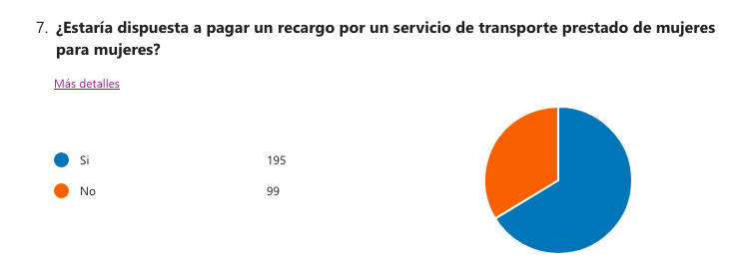
No
No
No
No
No
No
No
No
No
No
No
No
No
No
No
No
No
No
No
No | El 66% afirmó que estaría dispuesta a pagar una tarifa extra por un servicio con una conductora.
No
No
No
No
No
No
No
No
No
No
No
No
No
No
No
No
No
No
No
No
No
No
No
No
No
No
No
No
No
No
No
No
No
No
No
No
No
No
No
No
No
No
No
No
No
No
No
No
No
No
No
No
No
No
No
No
No
No
No
No
No
No
No
No
No
No
No
No
No
No
No
No
Si
Si
Si
Si
Si
Si
Si
Si
Si
Si
Si
Si
Si
Si
Si
Si
Si
Si
Si
Si
Si
Si
Si
Si
Si
Si
Si
Si
Si
Si
Si
Si
Si
Si
Si
Si
Si
Si
Si
Si
Si
Si
Si
Si
Si
Si
Si
Si
Si
Si
Si
Si
Si
Si
Si
Si
Si
Si
Si
Si
Si
Si
Si
Si
Si
Si
Si
Si
Si
Si
Si
Si
Si
Si
Si
Si
Si
Si
Si
Si
Si
Si
Si
Si
Si
Si
Si
Si
Si
Si
Si
Si
Si
Si
Si
Si
Si
Si
Si
Si
Si
Si
Si
Si
Si
Si
Si
Si
Si
Si
Si
Si
Si
Si
Si
Si
Si
Si
Si
Si
Si
Si
Si
Si
Si
Si
Si
Si
Si
Si
Si
Si
Si
Si
Si
Si
Si
Si
Si
Si
Si
Si
Si
Si
Si
Si
Si
Si
Si
Si
Si
Si
Si
Si
Si
Si
Si
Si
Si
Si
Si
Si
Si
Si
Si
Si
Si
Si
Si
Si
Si
Si
Si
Si
Si
Si
Si
Si
Si
Si
Si
Si
Si
Si
Si
Si
Si
Si
Si
Si
Si
Si
Si
Si
Si

OCHO
Seleccione su rango de edad
56 años o más | Seleccione su rango de edad
56 años o más
56 años o más
56 años o más | 18 - 25 años | 33 | 11%
56 años o más | 26 - 35 años | 146 | 50%
56 años o más | 36 - 45 años | 87 | 30%
56 años o más | 46 - 55 años | 17 | 6%
56 años o más | 56 años o más | 11 | 4%
56 años o más | Total | 294 | 1
56 años o más
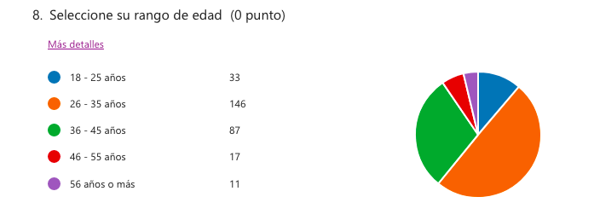
56 años o más
46 - 55 años
46 - 55 años
46 - 55 años
46 - 55 años
46 - 55 años
46 - 55 años
46 - 55 años
46 - 55 años
46 - 55 años
46 - 55 años
46 - 55 años
46 - 55 años
46 - 55 años
46 - 55 años
46 - 55 años
46 - 55 años
46 - 55 años
36 - 45 años
36 - 45 años
36 - 45 años | El 80% de las mujeres que frecuentan la Zona T se encuentran en un rango de edad entre los 18 y los 35 años (179 mujeres); mientras que en el rango de 36 a 55 años, 104 encuestadas (17%).
36 - 45 años
36 - 45 años
36 - 45 años
36 - 45 años
36 - 45 años
36 - 45 años
36 - 45 años
36 - 45 años
36 - 45 años
36 - 45 años
36 - 45 años
36 - 45 años
36 - 45 años
36 - 45 años
36 - 45 años
36 - 45 años
36 - 45 años
36 - 45 años
36 - 45 años
36 - 45 años
36 - 45 años
36 - 45 años
36 - 45 años
36 - 45 años
36 - 45 años
36 - 45 años
36 - 45 años
36 - 45 años
36 - 45 años
36 - 45 años
36 - 45 años
36 - 45 años
36 - 45 años
36 - 45 años
36 - 45 años
36 - 45 años
36 - 45 años
36 - 45 años
36 - 45 años
36 - 45 años
36 - 45 años
36 - 45 años
36 - 45 años
36 - 45 años
36 - 45 años
36 - 45 años
36 - 45 años
36 - 45 años
36 - 45 años
36 - 45 años
36 - 45 años
36 - 45 años
36 - 45 años
36 - 45 años
36 - 45 años
36 - 45 años
36 - 45 años
36 - 45 años
36 - 45 años
36 - 45 años
36 - 45 años
36 - 45 años
36 - 45 años
36 - 45 años
36 - 45 años
36 - 45 años
36 - 45 años
36 - 45 años
36 - 45 años
36 - 45 años
36 - 45 años
36 - 45 años
36 - 45 años
36 - 45 años
36 - 45 años
36 - 45 años
36 - 45 años
36 - 45 años
36 - 45 años
36 - 45 años
36 - 45 años
36 - 45 años
36 - 45 años
36 - 45 años
26 - 35 años
26 - 35 años
26 - 35 años
26 - 35 años
26 - 35 años
26 - 35 años
26 - 35 años
26 - 35 años
26 - 35 años
26 - 35 años
26 - 35 años
26 - 35 años
26 - 35 años
26 - 35 años
26 - 35 años
26 - 35 años
26 - 35 años
26 - 35 años
26 - 35 años
26 - 35 años
26 - 35 años
26 - 35 años
26 - 35 años
26 - 35 años
26 - 35 años
26 - 35 años
26 - 35 años
26 - 35 años
26 - 35 años
26 - 35 años
26 - 35 años
26 - 35 años
26 - 35 años
26 - 35 años
26 - 35 años
26 - 35 años
26 - 35 años
26 - 35 años
26 - 35 años
26 - 35 años
26 - 35 años
26 - 35 años
26 - 35 años
26 - 35 años
26 - 35 años
26 - 35 años
26 - 35 años
26 - 35 años
26 - 35 años
26 - 35 años
26 - 35 años
26 - 35 años
26 - 35 años
26 - 35 años
26 - 35 años
26 - 35 años
26 - 35 años
26 - 35 años
26 - 35 años
26 - 35 años
26 - 35 años
26 - 35 años
26 - 35 años
26 - 35 años
26 - 35 años
26 - 35 años
26 - 35 años
26 - 35 años
26 - 35 años
26 - 35 años
26 - 35 años
26 - 35 años
26 - 35 años
26 - 35 años
26 - 35 años
26 - 35 años
26 - 35 años
26 - 35 años
26 - 35 años
26 - 35 años
26 - 35 años
26 - 35 años
26 - 35 años
26 - 35 años
26 - 35 años
26 - 35 años
26 - 35 años
26 - 35 años
26 - 35 años
26 - 35 años
26 - 35 años
26 - 35 años
26 - 35 años
26 - 35 años
26 - 35 años
26 - 35 años
26 - 35 años
26 - 35 años
26 - 35 años
26 - 35 años
26 - 35 años
26 - 35 años
26 - 35 años
26 - 35 años
26 - 35 años
26 - 35 años
26 - 35 años
26 - 35 años
26 - 35 años
26 - 35 años
26 - 35 años
26 - 35 años
26 - 35 años
26 - 35 años
26 - 35 años
26 - 35 años
26 - 35 años
26 - 35 años
26 - 35 años
26 - 35 años
26 - 35 años
26 - 35 años
26 - 35 años
26 - 35 años
26 - 35 años
26 - 35 años
26 - 35 años
26 - 35 años
26 - 35 años
26 - 35 años
26 - 35 años
26 - 35 años
26 - 35 años
26 - 35 años
26 - 35 años
26 - 35 años
26 - 35 años
26 - 35 años
26 - 35 años
26 - 35 años
26 - 35 años
26 - 35 años
26 - 35 años
26 - 35 años
26 - 35 años
26 - 35 años
18 - 25 años
18 - 25 años
18 - 25 años
18 - 25 años
18 - 25 años
18 - 25 años
18 - 25 años
18 - 25 años
18 - 25 años
18 - 25 años
18 - 25 años
18 - 25 años
18 - 25 años
18 - 25 años
18 - 25 años
18 - 25 años
18 - 25 años
18 - 25 años
18 - 25 años
18 - 25 años
18 - 25 años
18 - 25 años
18 - 25 años
18 - 25 años
18 - 25 años
18 - 25 años
18 - 25 años
18 - 25 años
18 - 25 años
18 - 25 años
18 - 25 años
18 - 25 años
18 - 25 años

